2X
Simpson

 |  | x0 | 0
 |  | x1 | 4
 |  | num_seg | 4

 | ancho del segmento | w | 1 |  | w/3 | 0.33333333333

 |  | x | f(x) = 2x
 |  |  |  | multiplicador
 |  | 0 | 0 | 1 | 0 | 0
 |  | 1 | 2 | 4 | 8 | 2.6666666667
 |  | 2 | 4 | 2 | 8 | 2.6666666667
 |  | 3 | 6 | 4 | 24 | 8
 |  | 4 | 8 | 1 | 8 | 2.6666666667

 |  |  |  | sumatoria | 48 | 16

 |  | comprobación | integral de | = | x | x^2
 |  |  | 2x | x^2 | 4 | 16
 |  |  |  |  | 0 | 0
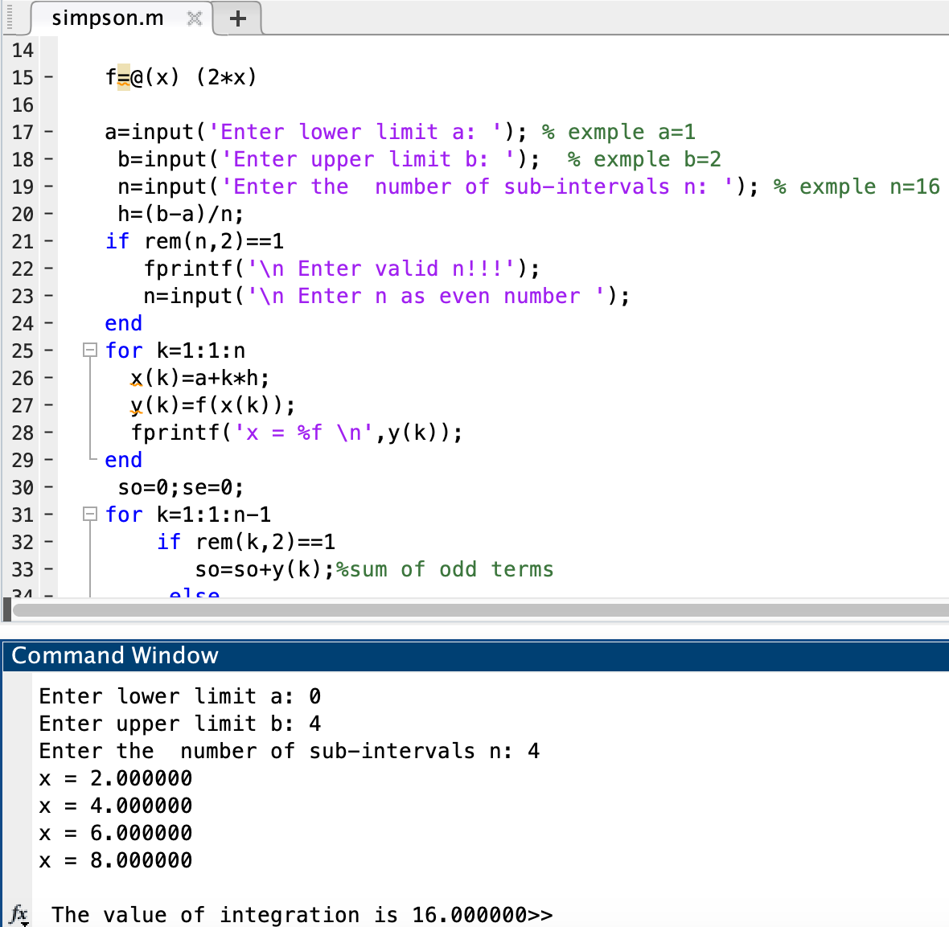
 |  |  |  |  |  | 16

X^2
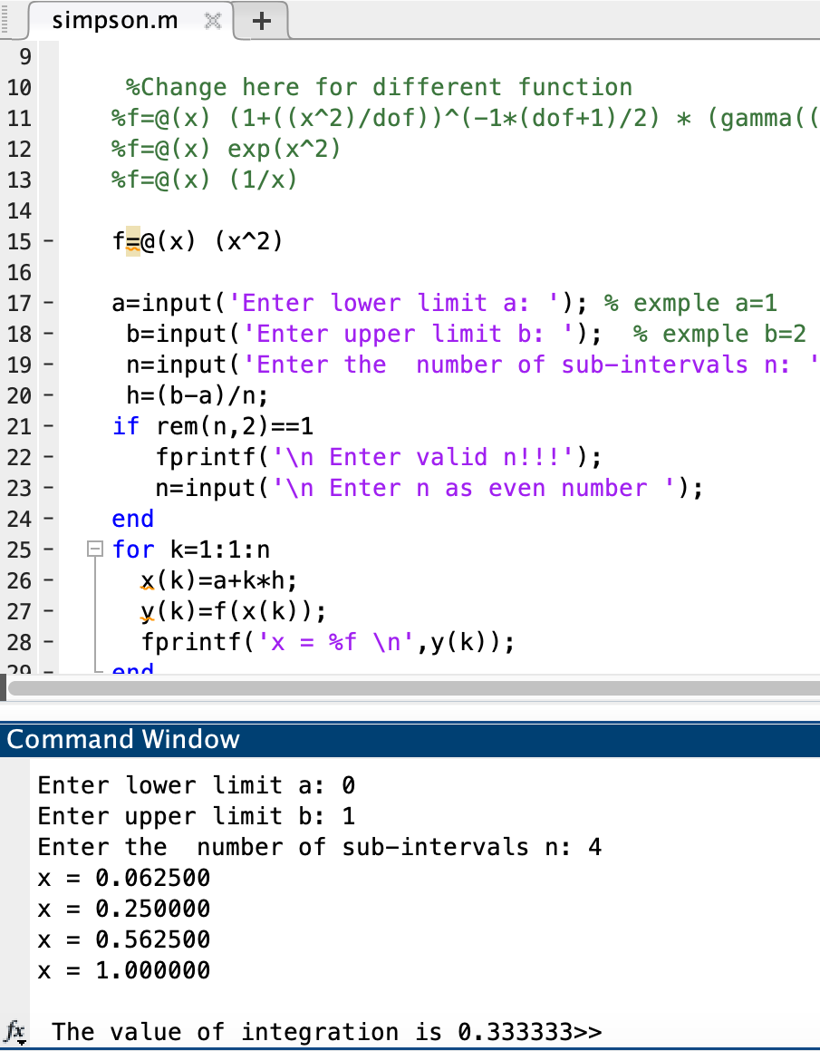
Simpson

 | x0 | 0
 | x1 | 1
 | num_seg | 4

ancho del segmento | w | 0.25 |  | w/3 | 0.083333333333

 | x | f(x) = x^2
 |  |  | multiplicador
 | 0 | 0 | 1 | 0 | 0
 | 0.25 | 0.0625 | 4 | 0.25 | 0.020833333333
 | 0.5 | 0.25 | 2 | 0.5 | 0.041666666667
 | 0.75 | 0.5625 | 4 | 2.25 | 0.1875
 | 1 | 1 | 1 | 1 | 0.083333333333

 |  |  | sumatoria | 4 | 0.33333333333

 | comprobación | integral de | = | x | (x^3)/3
 |  | x^2 | (x^3)/3 | 1 | 0.33333333333
 |  |  |  | 0 | 0

 |  |  |  |  | 0.33333333333

1 ENTRE X
Simpson

 | x0 | 1 |  |  |  | SIMPSON | x0 | 1
 | x1 | 4 |  |  |  |  | x1 | 4
 | num_seg | 6 |  |  |  |  | num_seg | 12

ancho del segmento | w | 0.5 |  | w/3 | 0.16666666667 | ancho del segmento | w | 0.25 |  | w/3 | 0.083333333333

 | x | f(x) = 1/x |  |  |  |  | x | f(x) = 1/x
 |  |  | multiplicador |  |  |  |  |  | multiplicador
 | 1 | 1 | 1 | 1 | 0.16666666667 |  | 1 | 1 | 1 | 1 | 0.083333333333
 | 1.5 | 0.66666666667 | 4 | 2.6666666667 | 0.44444444444 |  | 1.25 | 0.8 | 4 | 3.2 | 0.26666666667
 | 2 | 0.5 | 2 | 1 | 0.16666666667 |  | 1.5 | 0.66666666667 | 2 | 1.3333333333 | 0.11111111111
 | 2.5 | 0.4 | 4 | 1.6 | 0.26666666667 |  | 1.75 | 0.57142857143 | 4 | 2.2857142857 | 0.19047619048
 | 3 | 0.33333333333 | 2 | 0.66666666667 | 0.11111111111 |  | 2 | 0.5 | 2 | 1 | 0.083333333333
 | 3.5 | 0.28571428571 | 4 | 1.1428571429 | 0.19047619048 |  | 2.25 | 0.44444444444 | 4 | 1.7777777778 | 0.14814814815
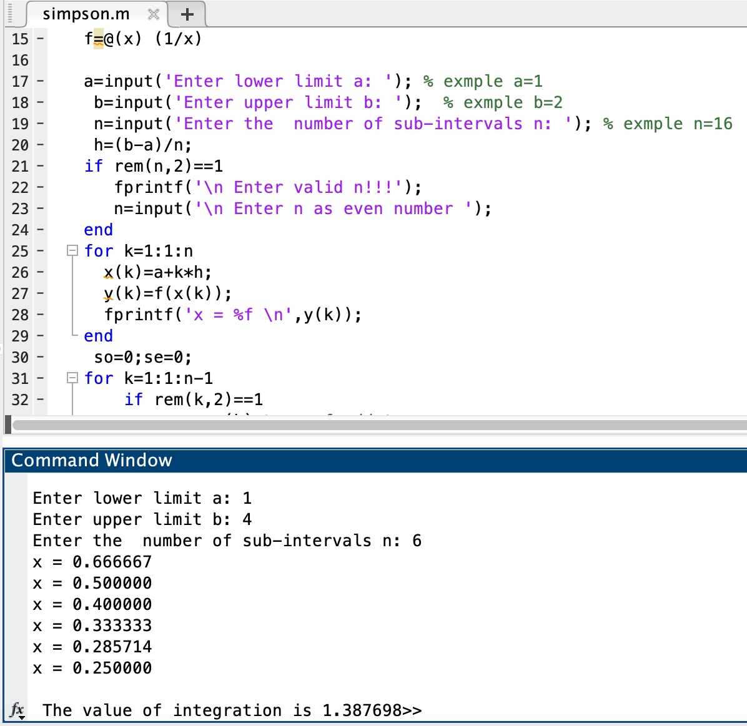
 | 4 | 0.25 | 1 | 0.25 | 0.041666666667 |  | 2.5 | 0.4 | 2 | 0.8 | 0.066666666667
 |  |  |  |  |  |  | 2.75 | 0.36363636364 | 4 | 1.4545454545 | 0.12121212121
 |  |  | sumatoria | 8.3261904762 | 1.3876984127 |  | 3 | 0.33333333333 | 2 | 0.66666666667 | 0.055555555556
 |  |  |  |  |  |  | 3.25 | 0.30769230769 | 4 | 1.2307692308 | 0.10256410256
 | comprobación | integral de | = | x | ln(x) |  | 3.5 | 0.28571428571 | 2 | 0.57142857143 | 0.047619047619
 |  | 1/x | ln(x) | 4 | 1.3862943611 |  | 3.75 | 0.26666666667 | 4 | 1.0666666667 | 0.088888888889
 |  |  |  | 1 | 0 |  | 4 | 0.25 | 1 | 0.25 | 0.020833333333

 |  |  |  |  | 1.3862943611 |  |  |  | sumatoria | 16.636901987 | 1.3864084989

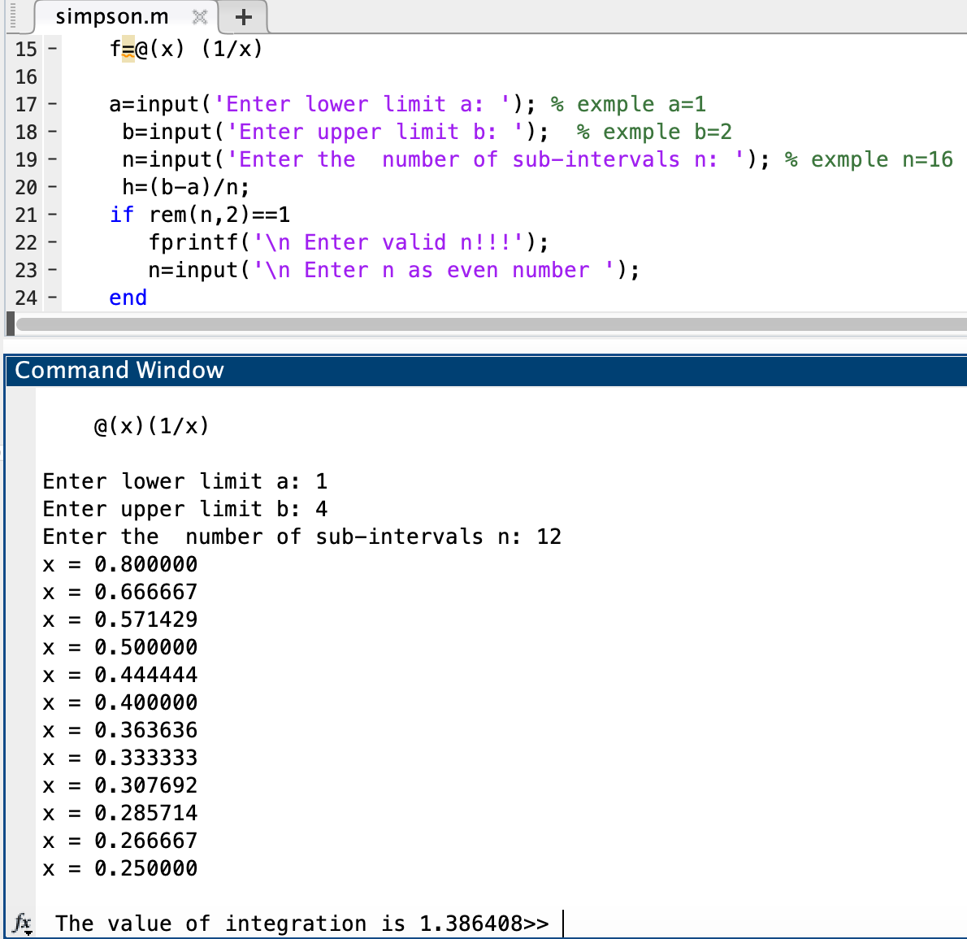
 |  |  |  |  |  |  | comprobación | integral de | = | x | ln(x)
 |  |  |  |  |  |  |  | 1/x | ln(x) | 4 | 1.3862943611
 |  | Iter |  | Error |  |  |  |  |  | 1 | 0
 |  | 1 | 1.3876984127 | 0.0012899137899
 |  | 2 | 1.3864084989 |  |  |  |  |  |  |  | 1.3862943611

e^(X^2)
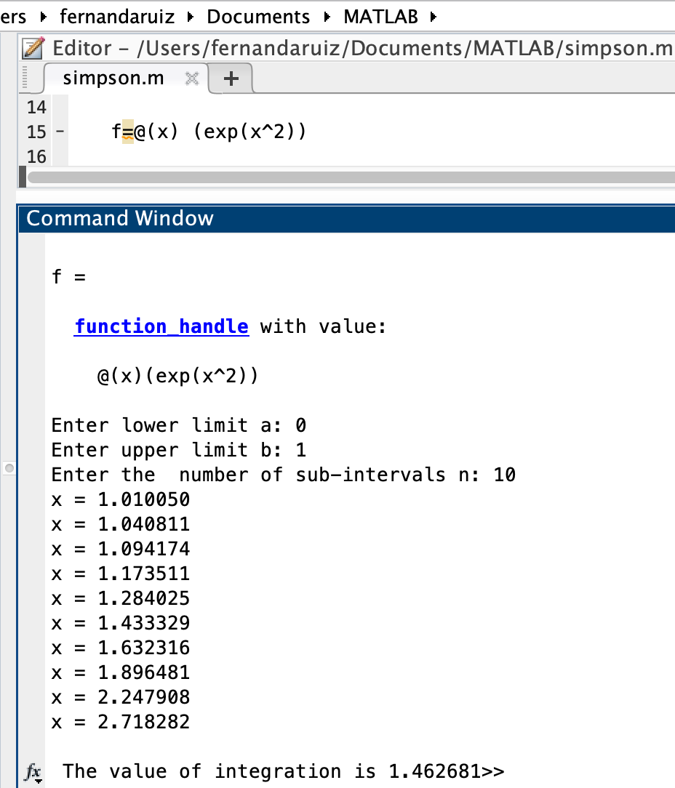
Simpson

 | x0 | 0
 | x1 | 1
 | num_seg | 10

ancho del segmento | w | 0.1 |  | w/3 | 0.033333333333

 | x | f(x) = e^(x^2)
 |  |  | multiplicador
 | 0 | 1 | 1 | 1 | 0.033333333333
 | 0.1 | 1.0100501671 | 4 | 4.0402006683 | 0.13467335561
 | 0.2 | 1.0408107742 | 2 | 2.0816215484 | 0.069387384946
 | 0.3 | 1.0941742837 | 4 | 4.3766971348 | 0.14588990449
 | 0.4 | 1.173510871 | 2 | 2.347021742 | 0.078234058066
 | 0.5 | 1.2840254167 | 4 | 5.1361016668 | 0.17120338889
 | 0.6 | 1.4333294146 | 2 | 2.8666588291 | 0.095555294304
 | 0.7 | 1.63231622 | 4 | 6.5292648798 | 0.21764216266
 | 0.8 | 1.8964808793 | 2 | 3.7929617586 | 0.12643205862
 | 0.9 | 2.2479079867 | 4 | 8.9916319467 | 0.29972106489
 | 1 | 2.7182818285 | 1 | 2.7182818285 | 0.090609394282

 |  |  | sumatoria | 13.845541094 | 1.4626814001

RAIZ(1+X^2)
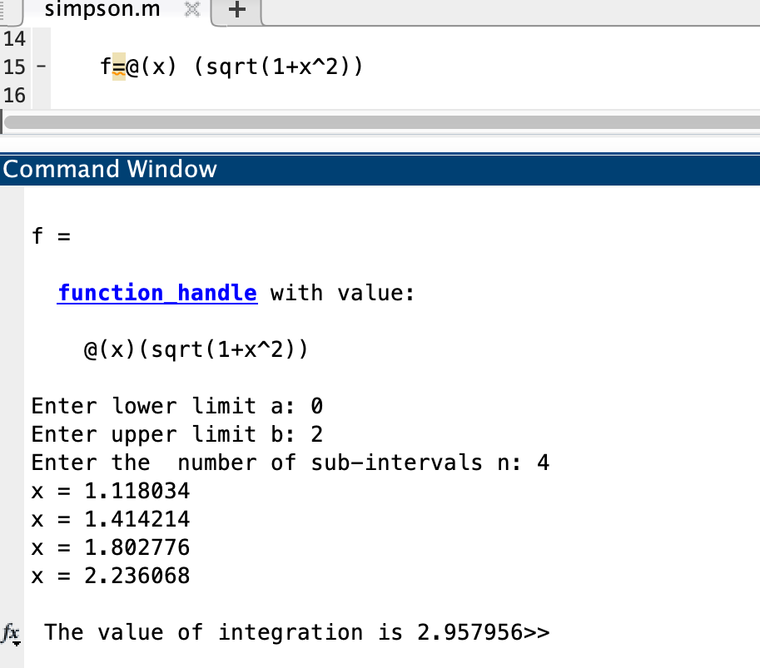
SIMPSON | x0 | 0
 | x1 | 2
 | num_seg | 4

ancho del segmento | w | 0.5 |  | w/3 | 0.16666666667

 | x | f(x) = √(1+x^2)
 |  |  | multiplicador
 | 0 | 1 | 1 | 1 | 0.16666666667
 | 0.5 | 1.1180339887 | 4 | 4.472135955 | 0.7453559925
 | 1 | 1.4142135624 | 2 | 2.8284271247 | 0.47140452079
 | 1.5 | 1.8027756377 | 4 | 7.2111025509 | 1.2018504252
 | 2 | 2.2360679775 | 1 | 2.2360679775 | 0.37267799625

 |  |  | sumatoria | 17.747733608 | 2.9579556014

DIST - T 1
 |  |  |  |  |  |  |  |  |  |  |  |  |  |  |  | x0 | 0
x0 | 0 |  |  |  |  |  |  |  |  |  |  |  |  |  |  | x1 | 1.1
x1 | 1.1 |  |  |  |  |  |  |  |  |  |  |  |  |  |  | num_seg | 20
num_seg | 10 |  |  |  |  |  |  |  |  |  |  |  |  |  |  | dof | 9
dof | 9
 |  |  |  |  |  |  |  |  |  |  |  |  |  |  |  | w | 0.055 | w/3 | 0.0183 | GAMMA | 24
w | 0.11 | w/3 | 0.0367 | GAMMA | 24

 |  |  |  |  |  |  |  |  |  |  |  |  |  |  | i | xi | p1 | p2 | cons | f(xi) | multiplicador
 |  |  |  |  |  |  |  |  |  |  |  |  |  |  | 0 | 0 | 1.00000 | 1 | 0.388035 | 0.38803 | 1 | 0.00711
 |  |  |  |  |  |  |  |  |  |  |  |  |  |  | 1 | 0.055 | 1.00034 | 0.99832113768 | 0.388035 | 0.38738 | 4 | 0.02841
 |  |  |  |  |  |  |  |  |  |  |  |  |  |  | 2 | 0.11 | 1.00134 | 0.99330480591 | 0.388035 | 0.38544 | 2 | 0.01413
 |  |  |  |  |  | i | xi | p1 | p2 | cons | f(xi) | multiplicador |  |  | 3 | 0.165 | 1.00303 | 0.98501129638 | 0.388035 | 0.38222 | 4 | 0.02803
 |  |  |  |  |  | 0 | 0 | 1 | 1 | 0.388035 | 0.38803 | 1 | 0.01423 |  | 4 | 0.22 | 1.00538 | 0.97353953302 | 0.388035 | 0.37777 | 2 | 0.01385
 |  |  |  |  |  | 1 | 0.11 | 1.00134 | 0.99330 | 0.388035 | 0.38544 | 4 | 0.05653 |  | 5 | 0.275 | 1.00840 | 0.95902478977 | 0.388035 | 0.37214 | 4 | 0.02729
 |  |  |  |  |  | 2 | 0.22 | 1.00538 | 0.97354 | 0.388035 | 0.37777 | 2 | 0.02770 |  | 6 | 0.33 | 1.01210 | 0.94163561384 | 0.388035 | 0.36539 | 2 | 0.01340
 |  |  |  |  |  | 3 | 0.33 | 1.01210 | 0.94164 | 0.388035 | 0.36539 | 4 | 0.05359 |  | 7 | 0.385 | 1.01647 | 0.92157006575 | 0.388035 | 0.35760 | 4 | 0.02622
 |  |  |  |  |  | 4 | 0.44 | 1.02151 | 0.89905 | 0.388035 | 0.34886 | 2 | 0.02558 |  | 8 | 0.44 | 1.02151 | 0.89905140825 | 0.388035 | 0.34886 | 2 | 0.01279
 |  |  |  |  |  | 5 | 0.55 | 1.03361 | 0.84765 | 0.388035 | 0.32892 | 4 | 0.04824 |  | 9 | 0.495 | 1.02723 | 0.87432339175 | 0.388035 | 0.33927 | 4 | 0.02488
 |  |  |  |  |  | 6 | 0.66 | 1.04840 | 0.78952 | 0.388035 | 0.30636 | 2 | 0.02247 |  | 10 | 0.55 | 1.03361 | 0.84764529109 | 0.388035 | 0.32892 | 2 | 0.01206
 |  |  |  |  |  | 7 | 0.77 | 1.06588 | 0.72688 | 0.388035 | 0.28205 | 4 | 0.04137 |  | 11 | 0.605 | 1.04067 | 0.81928684918 | 0.388035 | 0.31791 | 4 | 0.02331
 |  |  |  |  |  | 8 | 0.88 | 1.08604 | 0.66185 | 0.388035 | 0.25682 | 2 | 0.01883 |  | 12 | 0.66 | 1.04840 | 0.78952327713 | 0.388035 | 0.30636 | 2 | 0.01123
 |  |  |  |  |  | 9 | 0.99 | 1.10890 | 0.59640 | 0.388035 | 0.23142 | 4 | 0.03394 |  | 13 | 0.715 | 1.05680 | 0.75863044794 | 0.388035 | 0.29438 | 4 | 0.02159
 |  |  |  |  |  | 10 | 1.1 | 1.13444 | 0.53221 | 0.388035 | 0.20652 | 1 | 0.00757 |  | 14 | 0.77 | 1.06588 | 0.72688040421 | 0.388035 | 0.28205 | 2 | 0.01034
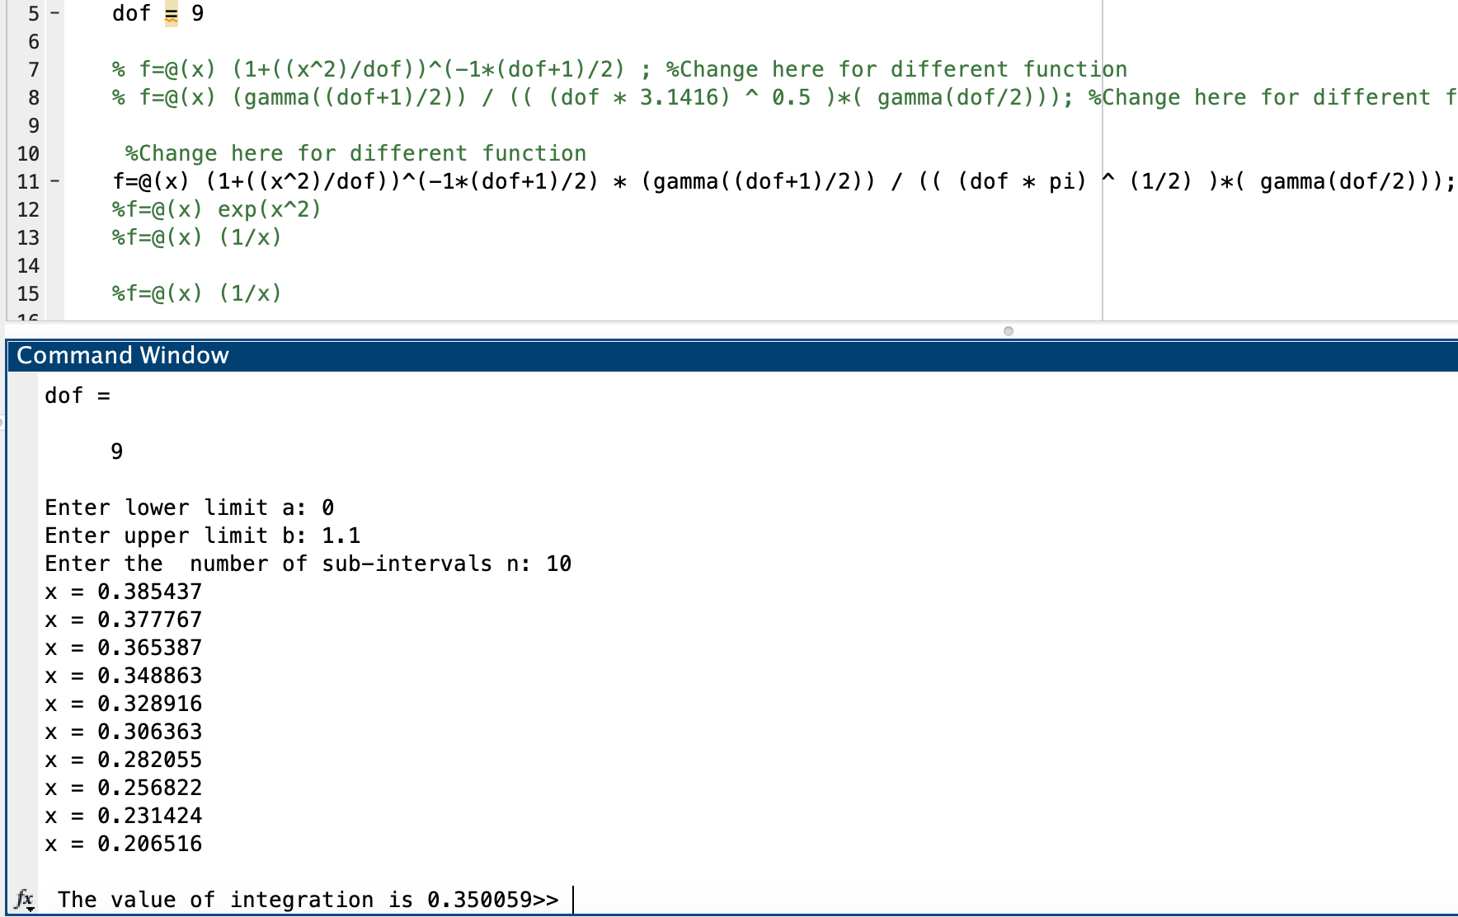
 |  |  |  |  |  |  |  |  |  |  |  |  |  |  | 15 | 0.825 | 1.07563 | 0.69453727959 | 0.388035 | 0.26950 | 4 | 0.01976
 |  |  |  |  |  |  |  |  |  |  |  | sumatoria | 0.35005890429 |  | 16 | 0.88 | 1.08604 | 0.66185371096 | 0.388035 | 0.25682 | 2 | 0.00942
 |  |  |  |  |  |  |  |  |  |  |  |  |  |  | 17 | 0.935 | 1.09714 | 0.62906779444 | 0.388035 | 0.24410 | 4 | 0.01790
 |  |  |  |  |  |  |  |  |  |  |  |  |  |  | 18 | 0.99 | 1.10890 | 0.59640061501 | 0.388035 | 0.23142 | 2 | 0.00849
 |  |  |  |  |  |  |  |  |  |  |  |  |  |  | 19 | 1.045 | 1.12134 | 0.56405435769 | 0.388035 | 0.21887 | 4 | 0.01605
 |  |  |  |  |  |  |  |  |  |  |  |  |  |  | 20 | 1.1 | 1.13444 | 0.53221098804 | 0.388035 | 0.20652 | 1 | 0.00379
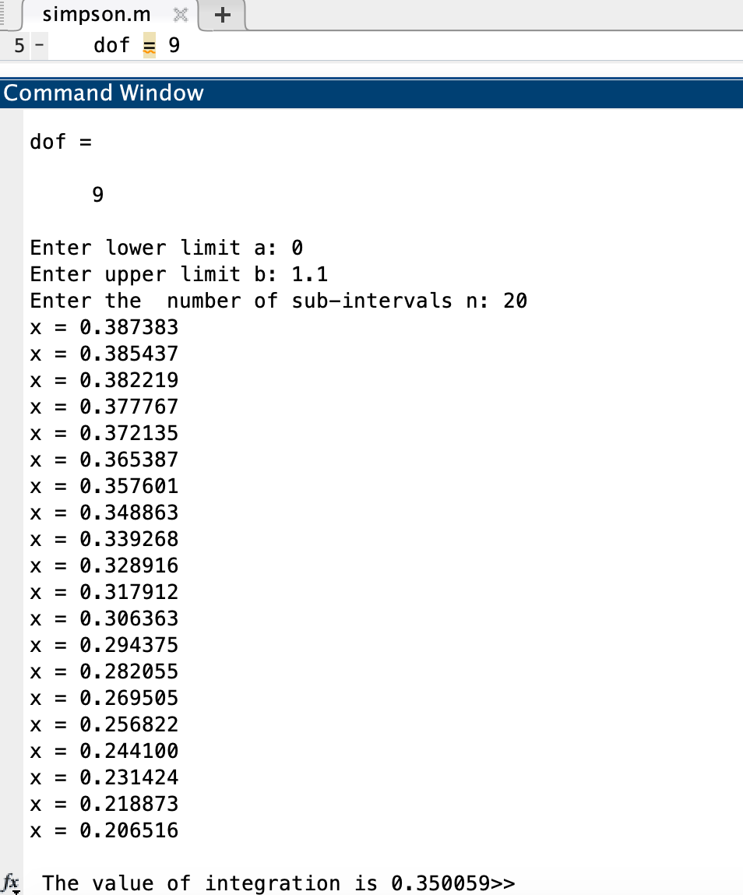
 |  |  |  |  |  |  |  |  |  |  |  |  |  |  |  |  |  |  |  |  | sumatoria | 0.35006
 |  |  |  |  |  |  |  |  |  |  |  | Error | 0.00001 | 2.6738935616E-07
 |  |  |  |  |  |  |  |  |  |  |  | iter 1 | 0.35005890429
 |  |  |  |  |  |  |  |  |  |  |  | iter 2 | 0.35006

DIST - T 2
 | x0 | 0 |  |  |  |  |  |  |  |  |  | x0 | 0
 | x1 | 1.1812 |  |  |  |  |  |  |  |  |  | x1 | 1.1812
 | num_seg | 10 |  |  |  |  |  |  |  |  |  | num_seg | 20
 | dof | 10 |  |  |  |  |  |  |  |  |  | dof | 10

 | w | 0.11812 | w/3 | 0.0394 |  |  |  |  |  |  |  | w | 0.05906 | w/3 | 0.0197

i | xi | p1 | p2 | cons | f(xi) | multiplicador |  |  |  |  | i | xi | p1 | p2 | cons | f(xi) | multiplicador
0 | 0 | 1 | 1 | 0.389108 | 0.38911 | 1 | 0.01532 |  |  |  | 0 | 0 | 1.00000 | 1 | 0.389108 | 0.38911 | 1 | 0.00766
1 | 0.11812 | 1.00140 | 0.99236 | 0.389108 | 0.38614 | 4 | 0.06081 |  |  |  | 1 | 0.0591 | 1.00035 | 0.99808372693 | 0.389108 | 0.38836 | 4 | 0.03058
2 | 0.23624 | 1.00558 | 0.96985 | 0.389108 | 0.37738 | 2 | 0.02972 |  |  |  | 2 | 0.1181 | 1.00140 | 0.9923608919 | 0.389108 | 0.38614 | 2 | 0.01520
3 | 0.35436 | 1.01256 | 0.93367 | 0.389108 | 0.36330 | 4 | 0.05722 |  |  |  | 3 | 0.1772 | 1.00314 | 0.98290877182 | 0.389108 | 0.38246 | 4 | 0.03012
4 | 0.47248 | 1.02232 | 0.88565 | 0.389108 | 0.34461 | 2 | 0.02714 |  |  |  | 4 | 0.2362 | 1.00558 | 0.96985393696 | 0.389108 | 0.37738 | 2 | 0.01486
5 | 0.5906 | 1.03488 | 0.82814 | 0.389108 | 0.32224 | 4 | 0.05075 |  |  |  | 5 | 0.2953 | 1.00872 | 0.9533690098 | 0.389108 | 0.37096 | 4 | 0.02921
6 | 0.70872 | 1.05023 | 0.76373 | 0.389108 | 0.29717 | 2 | 0.02340 |  |  |  | 6 | 0.3544 | 1.01256 | 0.93366831281 | 0.389108 | 0.36330 | 2 | 0.01430
7 | 0.82684 | 1.06837 | 0.69509 | 0.389108 | 0.27046 | 4 | 0.04260 |  |  |  | 7 | 0.4134 | 1.01709 | 0.91100257765 | 0.389108 | 0.35448 | 4 | 0.02791
8 | 0.94496 | 1.08929 | 0.62474 | 0.389108 | 0.24309 | 2 | 0.01914 |  |  |  | 8 | 0.4725 | 1.02232 | 0.88565292031 | 0.389108 | 0.34461 | 2 | 0.01357
9 | 1.06308 | 1.11301 | 0.55494 | 0.389108 | 0.21593 | 4 | 0.03401 |  |  |  | 9 | 0.5315 | 1.02825 | 0.85792430703 | 0.389108 | 0.33383 | 4 | 0.02629
10 | 1.1812 | 1.13952 | 0.48755 | 0.389108 | 0.18971 | 1 | 0.00747 |  |  |  | 10 | 0.5906 | 1.03488 | 0.8281387453 | 0.389108 | 0.32224 | 2 | 0.01269
 |  |  |  |  |  |  |  |  |  |  | 11 | 0.6497 | 1.04221 | 0.79662843098 | 0.389108 | 0.30997 | 4 | 0.02441
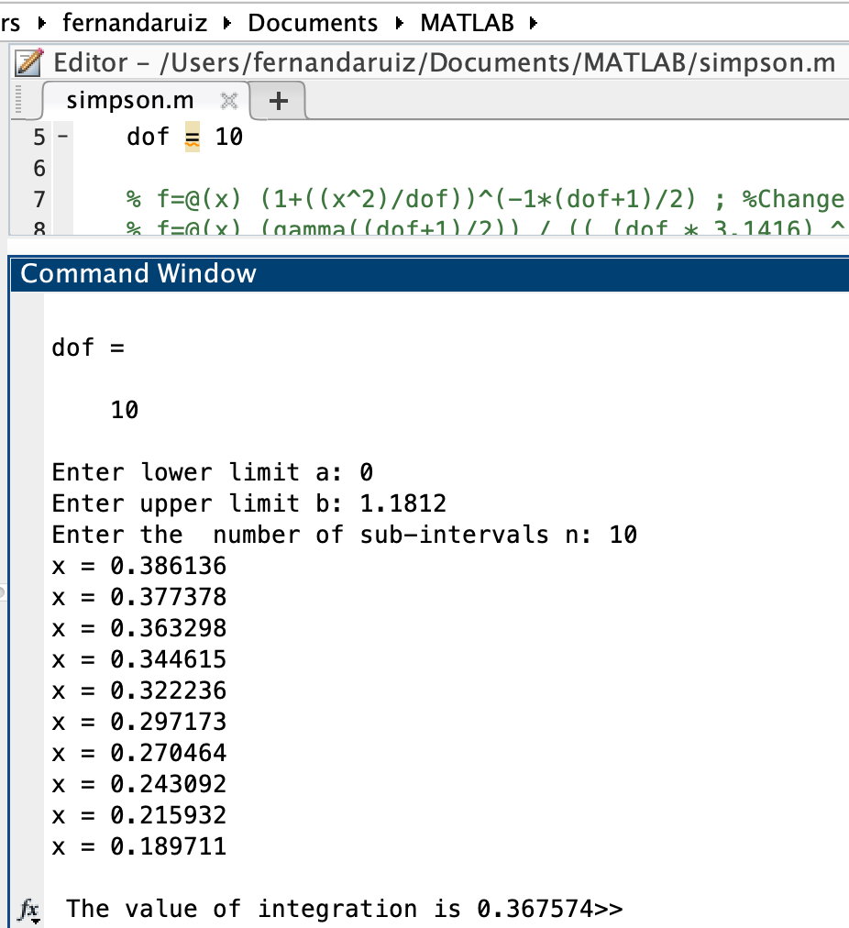
 |  |  |  |  |  | sumatoria | 0.36757369564 |  |  |  | 12 | 0.7087 | 1.05023 | 0.76372906942 | 0.389108 | 0.29717 | 2 | 0.01170
 |  |  |  |  |  |  |  |  |  |  | 13 | 0.7678 | 1.05895 | 0.72977356589 | 0.389108 | 0.28396 | 4 | 0.02236
 |  |  |  |  |  |  |  |  |  |  | 14 | 0.8268 | 1.06837 | 0.69508625079 | 0.389108 | 0.27046 | 2 | 0.01065 | 1
 |  |  |  |  |  |  |  | Error | 0.00001 | 2.9049151218E-07 | 15 | 0.8859 | 1.07848 | 0.65997777032 | 0.389108 | 0.25680 | 4 | 0.02022
 |  |  |  |  |  |  |  | iter 1 | 0.36757369564 |  | 16 | 0.9450 | 1.08929 | 0.62474073656 | 0.389108 | 0.24309 | 2 | 0.00957
 |  |  |  |  |  |  |  | iter 2 | 0.36757 |  | 17 | 1.0040 | 1.10081 | 0.58964619302 | 0.389108 | 0.22944 | 4 | 0.01807
 |  |  |  |  |  |  |  |  |  |  | 18 | 1.0631 | 1.11301 | 0.55494091625 | 0.389108 | 0.21593 | 2 | 0.00850
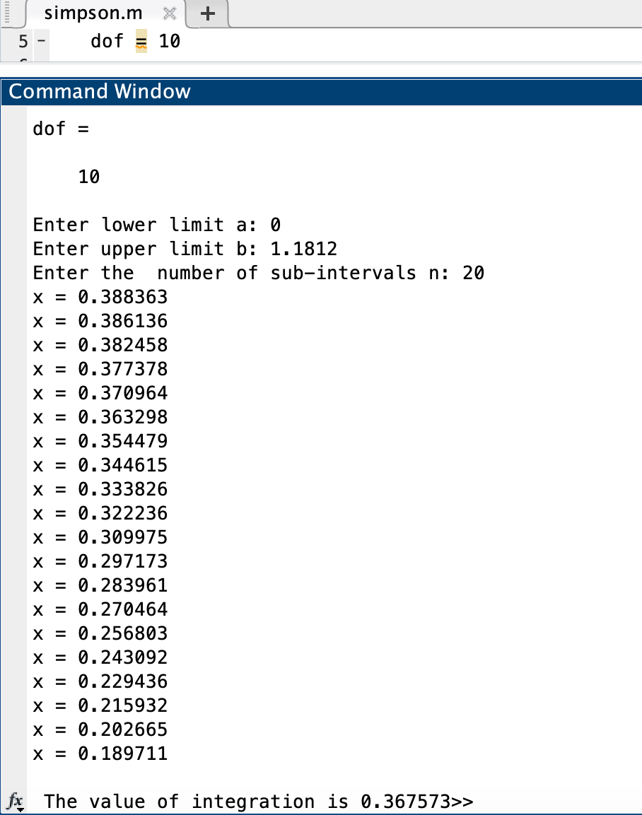
 |  |  |  |  |  |  |  |  |  |  | 19 | 1.1221 | 1.12592 | 0.52084554154 | 0.389108 | 0.20267 | 4 | 0.01596
 |  |  |  |  |  |  |  |  |  |  | 20 | 1.1812 | 1.13952 | 0.48755347308 | 0.389108 | 0.18971 | 1 | 0.00373

 |  |  |  |  |  |  |  |  |  |  |  |  |  |  |  |  | sumatoria | 0.36757

DIST - T 3
 | x0 | 0 |  |  |  |  |  |  |  |  | x0 | 0
 | x1 | 2.75 |  |  |  |  |  |  |  |  | x1 | 2.75
 | num_seg | 10 |  |  |  |  |  |  |  |  | num_seg | 20
 | dof | 30 |  |  |  |  |  |  |  |  | dof | 30

 | w | 0.275 | w/3 | 0.0917 |  |  |  |  |  |  | w | 0.1375 | w/3 | 0.0458

i | xi | p1 | p2 | cons | f(xi) | multiplicador |  |  |  | i | xi | p1 | p2 | cons | f(xi) | multiplicador
0 | 0 | 1 | 1 | 0.395632 | 0.39563 | 1 | 0.03627 |  |  | 0 | 0 | 1.00000 | 1 | 0.395632 | 0.39563 | 1 | 0.01813
1 | 0.275 | 1.00252 | 0.96173 | 0.395632 | 0.38049 | 4 | 0.13951 |  |  | 1 | 0.1375 | 1.00063 | 0.99028237183 | 0.395632 | 0.39179 | 4 | 0.07183
2 | 0.55 | 1.01008 | 0.85598 | 0.395632 | 0.33865 | 2 | 0.06209 |  |  | 2 | 0.2750 | 1.00252 | 0.96172786676 | 0.395632 | 0.38049 | 2 | 0.03488
3 | 0.825 | 1.02269 | 0.70629 | 0.395632 | 0.27943 | 4 | 0.10246 |  |  | 3 | 0.4125 | 1.00567 | 0.91606708283 | 0.395632 | 0.36243 | 4 | 0.06644
4 | 1.1 | 1.04033 | 0.54178 | 0.395632 | 0.21435 | 2 | 0.03930 |  |  | 4 | 0.5500 | 1.01008 | 0.85597941301 | 0.395632 | 0.33865 | 2 | 0.03104
5 | 1.375 | 1.06302 | 0.38780 | 0.395632 | 0.15342 | 4 | 0.05626 |  |  | 5 | 0.6875 | 1.01576 | 0.78481917079 | 0.395632 | 0.31050 | 4 | 0.05692
6 | 1.65 | 1.09075 | 0.26017 | 0.395632 | 0.10293 | 2 | 0.01887 |  |  | 6 | 0.8250 | 1.02269 | 0.70629203747 | 0.395632 | 0.27943 | 2 | 0.02561
7 | 1.925 | 1.12352 | 0.16443 | 0.395632 | 0.06506 | 4 | 0.02385 |  |  | 7 | 0.9625 | 1.03088 | 0.6241268589 | 0.395632 | 0.24692 | 4 | 0.04527
8 | 2.2 | 1.16133 | 0.09844 | 0.395632 | 0.03895 | 2 | 0.00714 |  |  | 8 | 1.1000 | 1.04033 | 0.54178382356 | 0.395632 | 0.21435 | 2 | 0.01965
9 | 2.475 | 1.20419 | 0.05614 | 0.395632 | 0.02221 | 4 | 0.00814 |  |  | 9 | 1.2375 | 1.05105 | 0.46222951994 | 0.395632 | 0.18287 | 4 | 0.03353
10 | 2.75 | 1.25208 | 0.03067 | 0.395632 | 0.01213 | 1 | 0.00111 |  |  | 10 | 1.3750 | 1.06302 | 0.38779523802 | 0.395632 | 0.15342 | 2 | 0.01406
 |  |  |  |  |  |  |  |  |  | 11 | 1.5125 | 1.07626 | 0.3201204175 | 0.395632 | 0.12665 | 4 | 0.02322
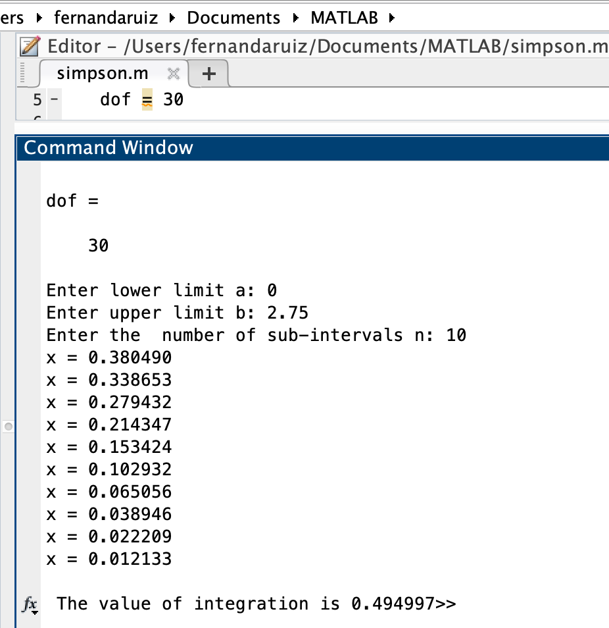
 |  |  |  |  |  | sumatoria | 0.49499694003 |  |  | 12 | 1.6500 | 1.09075 | 0.26017110667 | 0.395632 | 0.10293 | 2 | 0.00944
 |  |  |  |  |  |  |  |  |  | 13 | 1.7875 | 1.10651 | 0.2083153781 | 0.395632 | 0.08242 | 4 | 0.01511
 |  |  |  |  |  |  |  |  |  | 14 | 1.9250 | 1.12352 | 0.16443432747 | 0.395632 | 0.06506 | 2 | 0.00596
 |  |  |  |  |  |  |  |  |  | 15 | 2.0625 | 1.14180 | 0.1280480073 | 0.395632 | 0.05066 | 4 | 0.00929
 |  |  |  |  |  |  | Error | 0.00001 | 2.9182199952E-06 | 16 | 2.2000 | 1.16133 | 0.098439223653 | 0.395632 | 0.03895 | 2 | 0.00357
 |  |  |  |  |  |  | iter 1 | 0.49499694003 |  | 17 | 2.3375 | 1.18213 | 0.074763153182 | 0.395632 | 0.02958 | 4 | 0.00542
 |  |  |  |  |  |  | iter 2 | 0.49500 |  | 18 | 2.4750 | 1.20419 | 0.05613596875 | 0.395632 | 0.02221 | 2 | 0.00204
 |  |  |  |  |  |  |  |  |  | 19 | 2.6125 | 1.22751 | 0.041700203602 | 0.395632 | 0.01650 | 4 | 0.00302
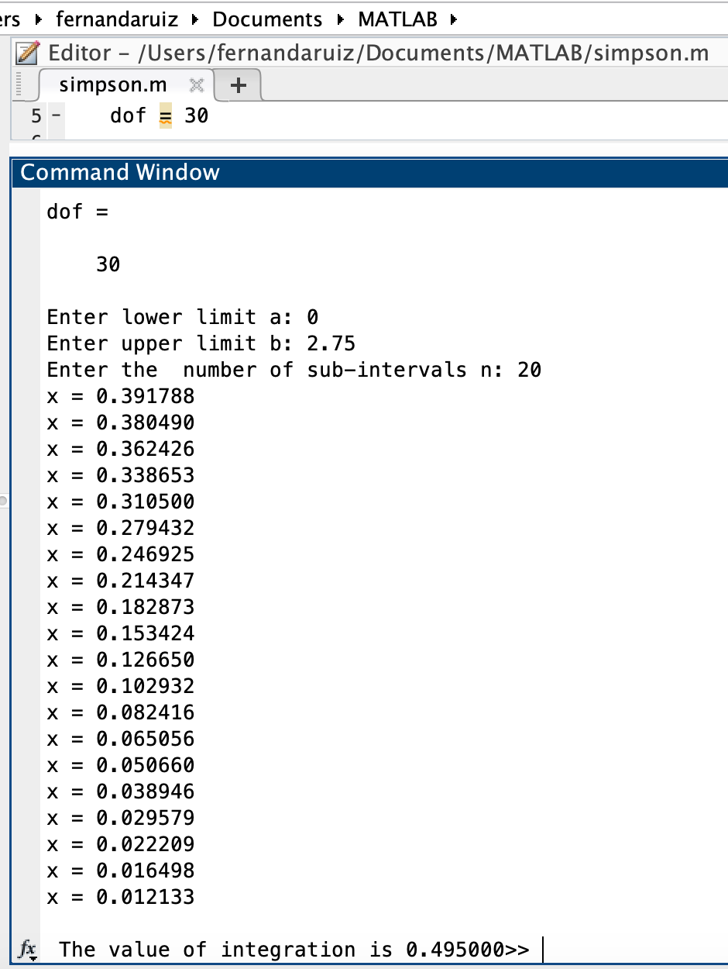
 |  |  |  |  |  |  |  |  |  | 20 | 2.7500 | 1.25208 | 0.030667958245 | 0.395632 | 0.01213 | 1 | 0.00056

 |  |  |  |  |  |  |  |  |  |  |  |  |  |  |  | sumatoria | 0.49500

